Sheet1
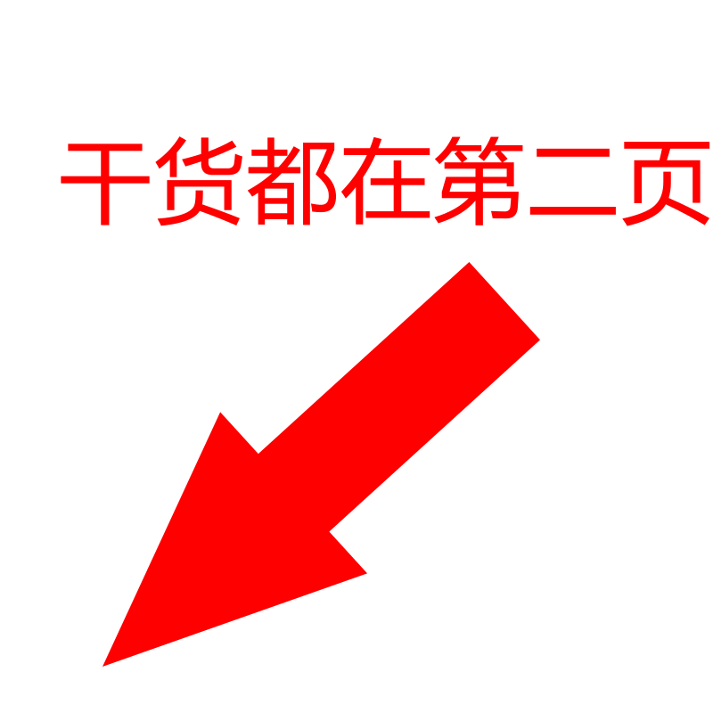
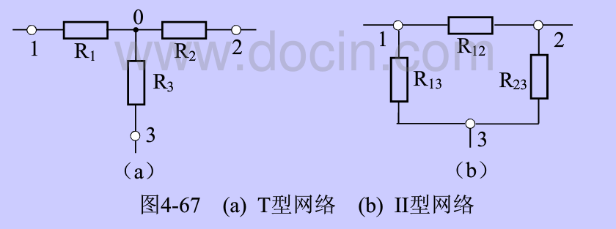

△型网络 → *型网络 |  |  |  |  |  | *型网络 → △型网络
R12 | R13 | R23 | R1值 | R2值 | R3值 | R1 | R2 | R3 | R12值 | R13值 | R23值
1 | 2 | 3 | 0.33333333333 | 0.5 | 1 | 0.33333333333 | 0.5 | 1 | 1 | 2 | 3

干货
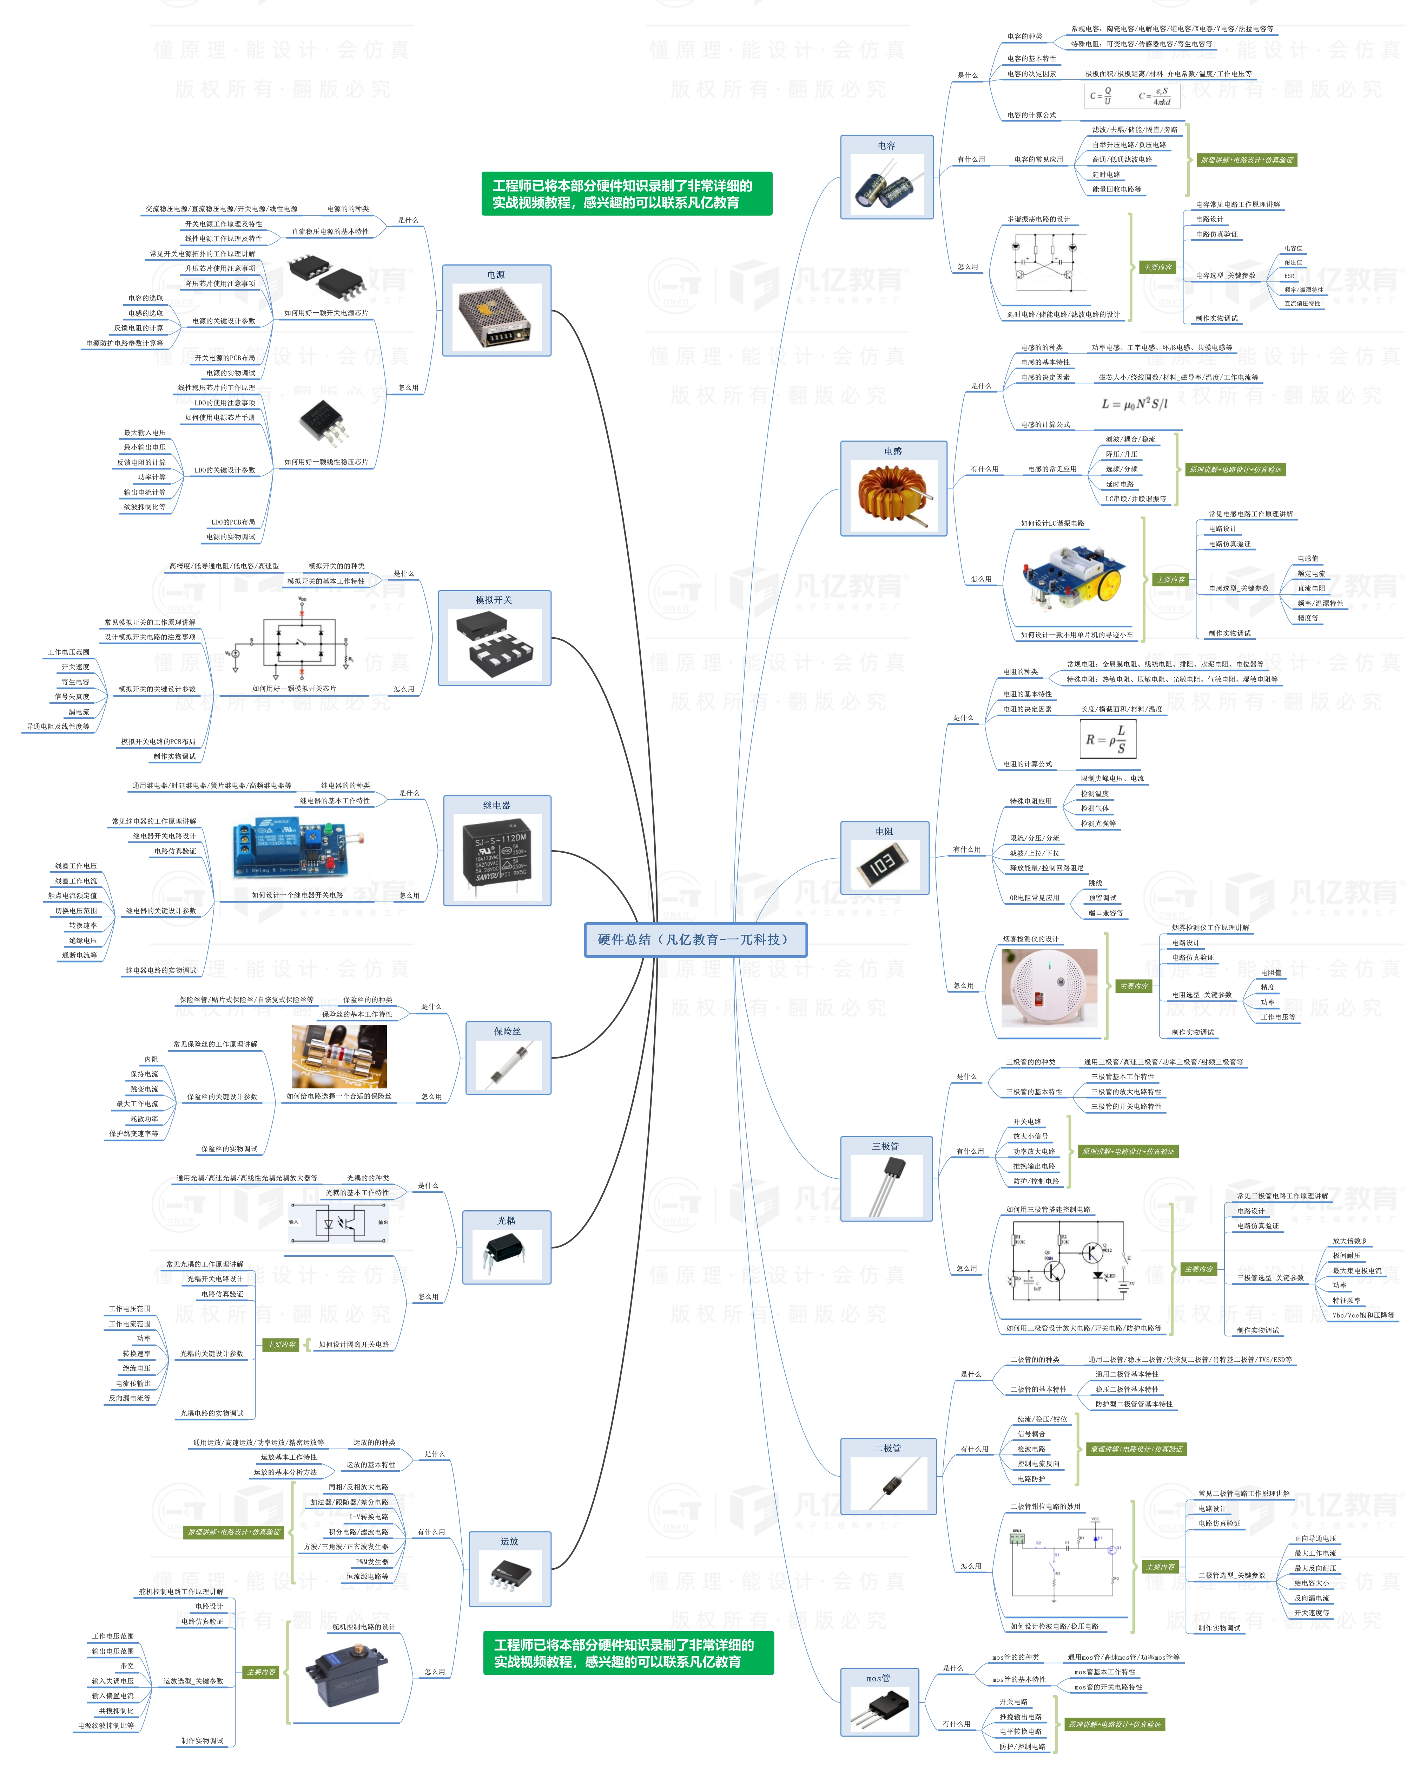


此文档由一π科技和凡亿教育鼎力打造，凡亿是国内领先的电子研发和技术培训提供商，是国家认定的高新技术企业。目前近110万电子会员，技术储备为社会持续输送7万余人高级工程师，服务了1万多中小型企业合作伙伴。 凡亿教育课程开设了硬件、PCB、仿真、电源、EMC、FPGA、电机、嵌入式、单片机、物联网、人工智能、天线射频等多门主流学科。目前，凡亿教育毕业学员九成实现涨薪，八成涨薪超20%，最高涨幅达200%，就业企业不乏航天通信、同步电子、视源股份，华为等明星企业。

联系助教 领取干货课程

